系统文档
黑瞳网络《战神 远征》排行榜系统文档

系统介绍 |  |  |  |  |  |  |  |  | UI操作规则
排行榜系统是用列表的形式集中展示在游戏中的各方面的最强玩家（或其他对象）和玩家自身的实力和排名的系统。

设计目的
1、展示玩家实力，给玩家带来荣誉感。
2、引发竞争，促使排名较低的玩家加大投入、提升实力。
3、信息展示，展示排名靠前的玩家的部分属性。
4、引导玩家培养点，需要加入少量交互功能。

系统入口
点击主界面上方的排行榜UI进入。

排名显示规则
开启时间：建议在第一章副本全部通关后开启。
包含条目：排行榜下包含有多个类型的排名，目前最主要的排名有：
显示内容：
条目 | 参数1 | 参数2 | 参数3 | 参数4 | 参数5 | 显示条数
全员战力榜 | 排名 | 角色名 | 等级 | 战力（玩家和所有神侍的战力之和） | 点赞 | 100
最强神侍榜 | 排名 | 神侍名 | 玩家名 | 最强神侍战力 | 点赞 | 100
神侍战力榜 | 排名 | 角色名 | 等级 | 神侍总数量 | 战力（所有神侍的总战力） | 100
竞技场排行榜 | 排名 | 角色名 | 段位 | 积分 | 出战组合 | 100
关卡星数榜 | 排名 | 角色名 | 等级 | 关卡星数（已通关的主线、精英等关卡的总星数） |  | 100
公会排行榜 | 排名 | 公会名 | 等级 | 会长 | 公会战力 | 50
预言者之塔 | 排名 | 角色名 | 等级 | 历史最高 | 通关时间 | 100
当进入排名的玩家（或者其它项目）不够数量个时，则后面空缺的排名不显示。 |  |  |  |  |  |  |  |  |  |  |  |  | 左边的标签部分与右边的详细信息部分隔开，在各自的区域内上下滑动时也要分开处理。

排名顺序
排名详细逻辑列表（从第一优先级开始向后判断）
排名类型 | 第一优先级 | 第二优先级 | 第三优先级 | 第四优先级
全员战力榜 | 战力高在前 | 先到达的在前
神侍战力榜 | 战力高在前 | 先到达的在前
最强神侍榜 | 战力高在前 | 先到达的在前
竞技场排行榜 | 同步竞技场榜
关卡星数榜 | 星级高在前 | 先到达的在前 |  |  |  |  |  | 被选中时有高光
公会排行榜 | 战力高在前 | 先到达的在前 |  |  |  |  |  |  |  |  |  |  |  | 点击返回主界面
预言者之塔 | 历史最高层数大的在前 | 用时少的在前 | 先到达的在前
 |  |  |  |  |  |  | 不能全部显示时可上下滚动
自己排名显示
在所有类型的排行榜界面中，都需要将玩家自身的排名显示在右下角，具体如右边的UI操作规则中的图示。
未上榜玩家，显示“未上榜”
 |  |  |  |  |  |  |  |  |  |  |  |  |  | 可以上下滚动
点赞规则
1、每位玩家每天有三次全员战力榜及三次最强神侍榜点赞机会。玩家的点赞次数未用完，排行榜UI需要有叹号提示。
2、双榜仅前十玩家才具有被点赞资格。
3、在指定排行榜内，同一玩家，每天只能被点赞一次。（不同榜可重复点赞）次数在活动副本重置的时候进行重置。
最强神侍榜列外。如果一个玩家占据了多个前十的名额，那他可以在这个榜里被同一玩家多次点赞（但是每个排名所在的行只能被点赞一次）
4、每次点赞，点赞的玩家可获得10000游戏币，被点赞玩家在每日05:00时根据两榜被点赞总数量排序，前20名根据名次可获得额外金币奖励（数值策划配置）。
奖励以邮件的形式发送给玩家。文字格式：恭喜，你今日在排行榜上总共被点赞X次，排名第Y位，根据排名你可获得的奖励已发送，请及时领取。
5、被点赞后，被点赞玩家对应的点赞按钮灰色处理。
6、玩家点赞次数用完后，点赞按钮全灰处理。
7、被点赞后，被点赞玩家的被点赞次数要实时更新。被点赞次数的字体仍保持原色，不需要置灰。 |  |  |  |  |  |  |  |  |  |  |  | 排名后，添加可点赞次数。

点击排行榜中点击信息栏的处理规则
玩家如果点击排行榜中的参与排名对象的详细信息栏，则根据排行榜类型的不同弹出不同的界面，具体如下：
 |  |  |  |  |  |  |  |  |  | 规则：
条目 | 弹出的界面 | 备注 |  |  |  |  |  |  |  | 1、每次进入排行榜默认显示全员战力排行榜。
全员战力榜 | 玩家信息界面 | 见右侧ui |  |  |  |  |  |  |  | 2、玩家自身信息所占的一行的背景色和其他玩家背景色区别开。
神侍战力榜 | 玩家信息界面 | 见右侧ui |  |  |  |  |  |  |  | 3、玩家的信息分类的名称栏（如图中的排名、角色名、等级、战力）的背景色要和此界面其它颜色区别开。
最强神侍榜 | 神侍信息界面 | 见右侧ui |  |  |  |  |  |  |  | 4、表示排名数字的1,2，3这三个数字需要美术提供美术字，以示和排名靠后者的区别（暂时采用金币副本排行榜中的资源）。
竞技场排行榜 | 玩家信息界面 | 见右侧ui |  |  |  |  |  |  |  | 5、如果排行榜中有自己，则加上表示玩家自己的标识，如图：
关卡星数榜 | 玩家信息界面 | 见右侧ui
公会排行榜 | 公会信息界面 | 见右侧ui
预言者之塔 | 玩家信息界面 | 见右侧ui

排行榜系统与其它系统的对接 |  |  |  |  |  |  |  |  |  |  |  | 点击可查看玩家信息，玩家信息界面同于金币副本（见文后）。
当其它系统中有查看玩家（或其它对象）在该系统下的排名的入口时，如果此系统对应的排名类型已经包含在排行榜中，则直接切换到排行榜查看。
 |  |  |  |  |  |  |  |  |  | 最强神侍榜

 |  |  |  |  |  |  |  |  |  |  | 排名后，添加可点赞次数。

 |  |  |  |  |  |  |  |  |  | 等级榜和全员战力榜之外的表头格式
 |  |  |  |  |  |  |  |  |  | 神侍战力榜

 |  |  |  |  |  |  |  |  |  | 竞技场排行榜

 |  |  |  |  |  |  |  |  |  | 关卡星数榜

 |  |  |  |  |  |  |  |  |  | 公会排行榜

 |  |  |  |  |  |  |  |  |  |  |  | 未加入公会则不显示数字
 |  |  |  |  |  |  |  |  |  |  |  |  | 最多显示到小数点后两位，四舍五入，小数点后尾数为零则不显示。

 |  |  |  |  |  |  |  |  |  | 预言者之塔

 |  |  |  |  |  |  |  |  |  | 公会信息界面:弹出界面

 |  |  |  |  |  |  |  |  |  |  |  |  |  | 可滚动显示公会成员，点击可进入查看玩家信息界面。

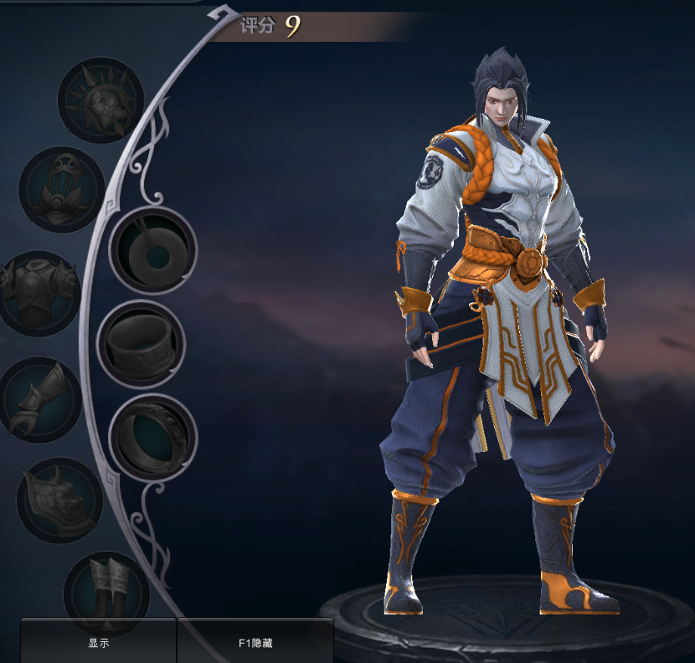
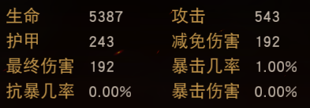
战力:XXXX XX
玩家名字
ID:xxxxxxxx 公会：XXXXXXXXX
战斗力：XXXXX 等级：XXX
玩家信息
神侍： 拥有：XX
神器： 拥有：XX

 |  |  |  |  |  |  |  |  |  | 玩家信息界面

 |  |  |  |  |  |  |  |  |  |  |  |  |  |  | 拥有的数量

 |  |  |  |  |  |  | 内圈展示玩家的四把武器，
 |  |  |  |  |  |  | 未获得的武器锁定。

 |  |  |  |  |  |  | 外圈展示其它装备。

 |  |  |  |  |  |  |  |  |  |  |  |  |  |  | 拥有的数量

 |  |  |  |  |  |  |  |  |  | 神侍处，只显示四只。最后添加查看全部按钮。
 |  |  |  |  |  |  |  |  |  | 神侍战斗力高的排在前面，战斗力低的排在后面。
 |  |  |  |  |  |  |  |  |  | 神侍图标，添加等级显示。星级展示。出战状态显示。
 |  |  |  |  |  |  |  |  |  | 神器添加出战状态显示（使用中）。
 |  |  |  |  |  |  |  |  |  | 神器图标，显示四个（与神侍一样），最后添加查看全部按钮。
 |  |  |  |  |  |  |  |  |  | 神器图标，等级高的排名在前，等级低的排名在后。
 |  |  |  |  |  |  |  |  |  | 竞技场信息同右图决斗场。
 |  |  |  |  |  |  |  |  |  | 竞技场信息栏需要添加查看阵型按钮。
 |  |  |  |  |  |  |  |  |  | 天赋信息展示改为圣火信息展示。

 |  |  |  |  |  |  |  |  |  | 神侍信息界面
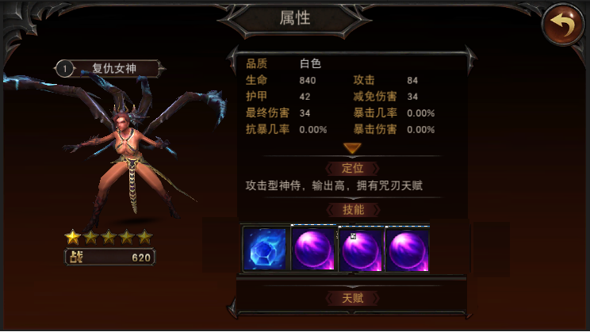

 |  |  |  |  |  |  |  |  |  |  |  |  | 将排列分散的两行技能图标合并为一行。图标要显示其等级，点开图标可查看技能名、等级、描述。

